Work_report
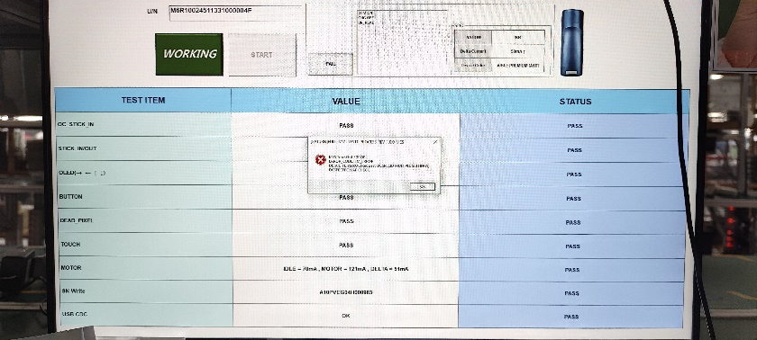
시간 | 성명 | 업무
26/6 | Duy | - Sửa manual tool in label - Code giao diện web đấu giá | - 라벨 발행 툴 메뉴얼 수정 - 입찰 UI 코드 진행

